Hoja1
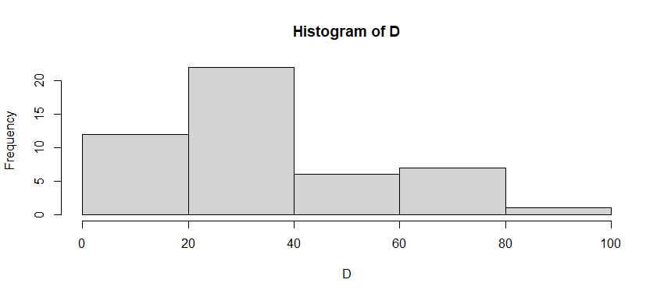
lim inf | lim sup | fi | fr | F | Fr | fr% | xi | fi * xi | Desviacion | Asimetria | Curtosis
0 | 20 | 11 | 0.22916666667 | 11 | 0.22916666667 | 22.916666667 | 10 | 110 | 7106.0763889 | -180612.77488 | -2.5710154057
20 | 40 | 23 | 0.47916666667 | 34 | 0.70833333333 | 47.916666667 | 30 | 690 | 674.82638889 | -3655.3096065 | -2.9981497479
40 | 60 | 6 | 0.125 | 40 | 0.83333333333 | 12.5 | 50 | 300 | 1276.0416667 | 18608.940972 | -2.9746397752
60 | 80 | 6 | 0.125 | 46 | 0.95833333333 | 12.5 | 70 | 420 | 7176.0416667 | 248171.44097 | -2.1979650556
80 | 100 | 2 | 0.041666666667 | 48 | 1 | 4.1666666667 | 90 | 180 | 5958.6805556 | 325244.64699 | -1.3410058708
 |  | 48 | 1 |  |  | 100

 |  |  | Promedio | 35.416666667
 |  |  | Mo | 28.275862069
 |  |  | Desviacion | 21.729314774
 |  |  | Asimetria | 0.82798417269 | Cola hacia la derecha, x̄ >= mediana >= moda
 |  |  | Curtosis | -12.082775855 | Platicurtica

